Folha1
Quantidade | Produto | Especificações | Link | Unidade | Total | Nota
2 | Switches | MikroTik CRS312-4C 8XG-RM Switch 8 Portas RJ45 10G Ethernet Fast Ethernet 4 SFP | https://www.pccomponentes.pt/mikrotik-crs312-4c-8xg-rm-switch-8-portas-gigabit-1-fast-ethernet-4-sfp?utm_source=176013&utm_medium=afi&utm_campaign=pt.redbrain.shop&sv1=affiliate&sv_campaign_id=176013&awc=20983_1744889180_48f3de471d5b00b3a0af19589087b6e4&utm_term=deeplink&utm_content=pt.redbrain.shop | 679 € | 1,358 €
1 | UPS switches | SAI Cyberpower OR1500ERM1U UPS Rack 1500VA-900W | SAI Cyberpower OR1500ERM1U UPS Rack 1500VA-900W | 467.99 € | 467.99 €
1 | UPS servers | SAI Phasak PH 9330 UPS 3000VA 2700W | https://www.pccomponentes.pt/phasak-ph-9330-ups-3000va-2700w?kk=a4c6295-196432e9917-53d9b2&kgclid=Cj0KCQjwzYLABhD4ARIsALySuCSrozwDTzslQgxsleAlGJr226x7vXF9yyzGC9iAi5JFbOD5YFVvMegaAtAEEALw_wcB&utm_source=kelkoopt&utm_medium=cpc&utm_campaign=kelkooclick&utm_source_platform=KelkooGroup&utm_term=phasak+Phasak+PH+9330+UPS+3000VA+2700W&from=kelkoopt | 739 € | 739 € | Vai depender dos servidores
 |  |  |  | Total: | 2,565 €

 | Servidor
 | Componente | Especificações
 | Processador | Múltiplos núcleos (mínimo 8C/16T), idealmente AMD EPYC ou Intel Xeon Silver/Gold
 | Memória RAM | Mínimo 64GB ECC, ideal 128GB
 | Armazenamento | 500GB SSD SATA/SAS/NVMe (para SO), 2TB HDD SATA Enterprise (para dados do Ceph)
 | Rede | 2 portas de 10GbE
 | Motherboard | Compatível com ECC | ECC (Error-Correcting Code) é um tipo de memória RAM usada em servidores. Deteta e corrige erros de memória automaticamente
 | Chassi | Rack: 2U
 | Fonte de alimentação | Duas fontes redundantes com hot swap
 | Ventoinhas | 6
 |  | Preço total : 9000€-11000€

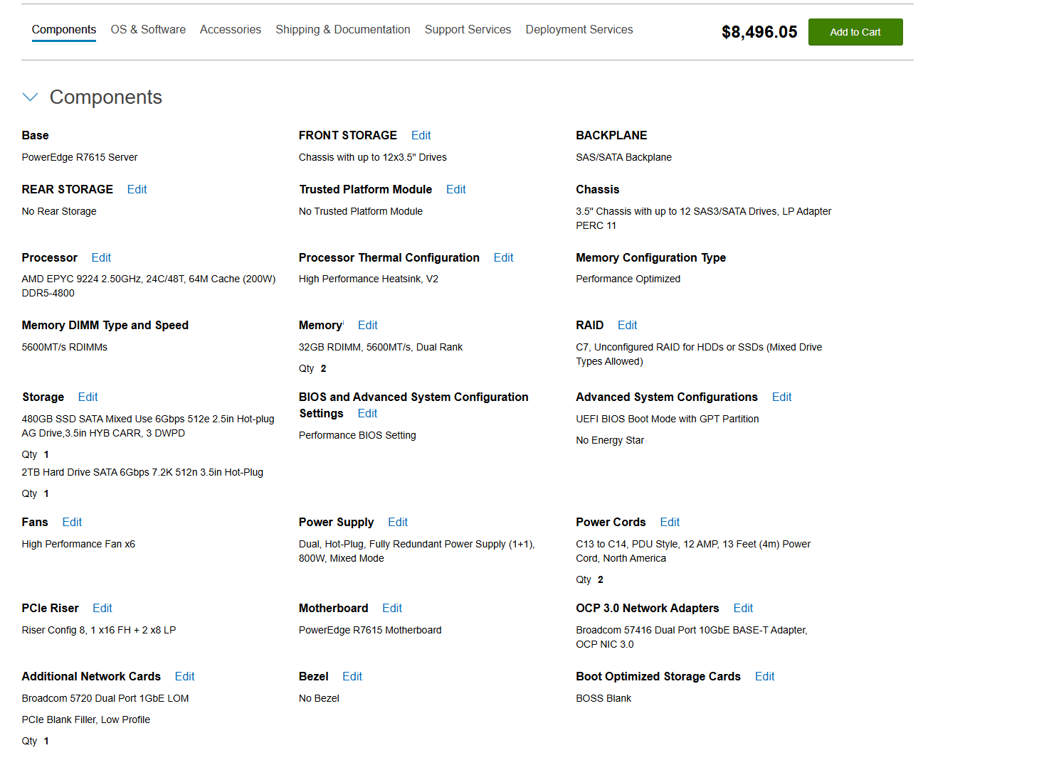
 |  |  |  |  |  | 8 496,05 x 3 = 25 488,15

